作品画像欄
2019年 第14回全国学校給食甲子園応募シート（ネット＋郵送応募用）
作品画像シート |  | 印刷設定変更不可
以下★は必須記入項目です。
★エントリーナンバー： | KK-
★都道府県名：
★施設名：
★応募栄養教諭/学校栄養職員名：

作品写真は以下のいずれかの方法で提出してください。
1．「作品画像シート」に画像データを挿入してからカラープリント
2．「作品画像シート」をプリントしたものを台紙として、作品のカラー写真を貼付

作品写真欄
エクセルでの画像挿入の仕方
１．メインメニューの「挿入」
２．表示されるメニューから「図」または「画像」
３．挿入したい画像ファイルを選択
４．選択した画像を「挿入」
５．シート上に取り込まれた画像を選択して、枠内までもってくる
６．枠内に収まるようにサイズを調整
（画像のいずれかの角に表示される〇をつまんで行うと、
縦横比を維持したまま大きさを変えることができます）

1. 画像挿入の場合、取り込んだ画像がこの枠内に収まるようサイズを調整してください。

枠内に収まっていればけっこうです。枠の縦横比に合わせる必要はありません。

2. 写真貼付の場合、念のため、写真の裏面にエントリーナンバーを記入しておいてください。

枠内に収まらないサイズの写真の場合、事務局にご相談ください。
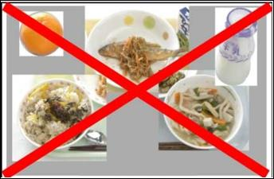
合成写真不可

注意事項：作品写真は食器を含め1食分の献立全体が写っていること

